상품제안서
ALIO 메탈샤인 USB메모리 | 상품코드: F15635

 |  |  |  |  |  |  | 02-412-0044 | www.easy1.co.kr
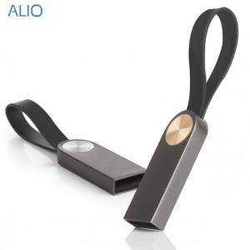 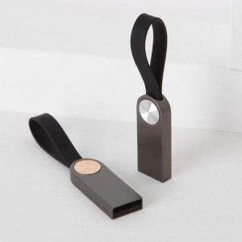 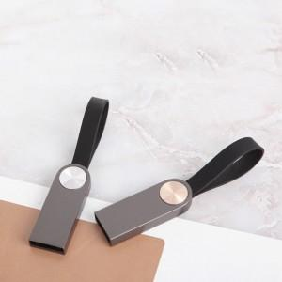

【상세/제작정보】

【인쇄/포장옵션】 | 레이저 / 포장지포장

【공급단가】 | 수량 | 100~ | 300~ | 500~ | 1,000~ | 2,000~
*VAT별도 | 8G | 4,540원 | 4,370원 | 4,200원 | 4,030원 | 3,930원
 | 16G | 5,270원 | 5,080원 | 4,880원 | 4,690원 | 4,570원
 | 32G | 5,890원 | 5,670원 | 5,450원 | 5,230원 | 5,100원
 | 64G | 7,110원 | 6,850원 | 6,590원 | 6,320원 | 6,160원

【상품 URL】 | http://www.easy1.co.kr/src/goods_detail.php?gdno=15635

